Sheet1
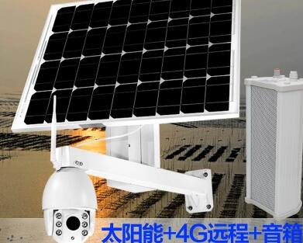
摄像头价格对比
供应商名称 | 摄像头类型 | 单位 | 批量单价/元 | 含税价格 | 备注
凯锐 | 球型4G+WiFi 200万像素 | 台 | ￥815.0 | ￥840.0 | 普票 3个点
 | 球型4G+WiFi 130万像素 | 台 | ￥770.0 | ￥841.0
 | 枪型4G+WiFi 200万像素 | 台 | ￥550.0 | ￥566.5 |  | 图一
 | 枪型4G+WiFi 130万像素 | 台 | ￥480.0 | ￥494.4
 | 太阳能板供电（图一） | pcs | ￥1,000.0 | ￥1,030.0 | 60W,20AH锂电池
大唐 | 球型4G+WiFi 200万像素 | 台 | ￥950.0 | ￥1,064.0 | 增专12点 不开普票
 | 球型4G+WiFi 130万像素 | 台 | ￥900.0 | ￥1,008.0
 | 枪型4G+WiFi 200万像素 | 台 | ￥430.0 | ￥481.6
 | 枪型4G+WiFi 130万像素 | 台 | ￥380.0 | ￥425.6
 | 太阳能板供电（图二） | pcs | ￥960.0 | ￥1,075.2 | 60W,20AH锂电池

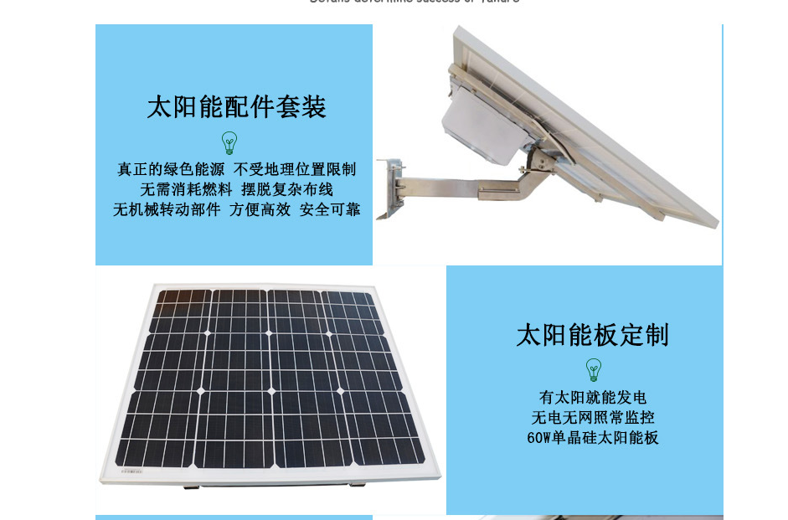

 |  |  |  |  |  |  | 图二

